상품제안서
자개프리엄볼펜+채색십장생자개명함+자개USB | 상품코드: S29026

 |  |  |  |  |  |  | 02-713-8555 | www.synergygift.co.kr
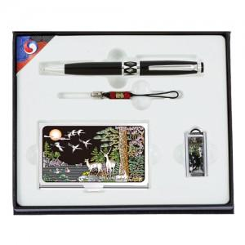

【상세/제작정보】

【인쇄/포장옵션】 | 레이저3곳 / 포장지포장

【공급단가】 | 수량 | 50~ | 100~ | 500~ | 1,000~ | 3,000~
*VAT별도 | 8GB | 32,250원 | 30,990원 | 29,480원 | 28,720원 | 28,220원
 | 16GB | 36,090원 | 34,680원 | 32,990원 | 32,140원 | 31,580원
 | 32GB | 39,930원 | 38,370원 | 36,500원 | 35,560원 | 34,940원
 | 64GB | 43,770원 | 42,060원 | 40,010원 | 38,980원 | 38,300원

【상품 URL】 | https://www.synergygift.co.kr:443/src/goods_detail.php?gdno=29026

